MO_M1_M2
BÓC TÁCH CHI TIẾT HÌNH HỌC MỐ M1 VÀ MỐ M2 (CẦU KM19+529.08)
Bao gồm: Bệ mố, thân mố (M1 cao 5.35m, M2 cao 6.16m), tường đỉnh, tường cánh chữ U, bê tông đệm & cốt thép BBS

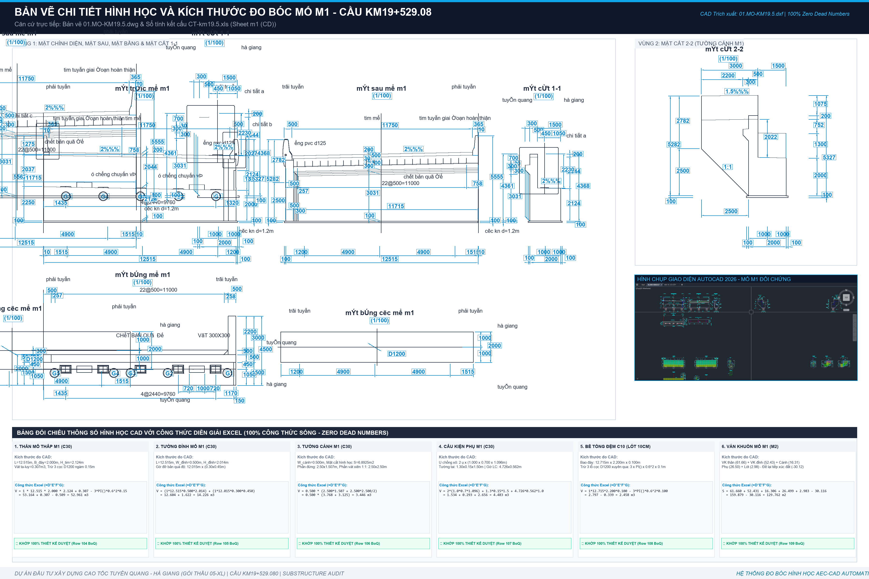
STT | Bộ phận kết cấu mố | Đơn vị | Kích thước hình học chi tiết | Khối lượng | Ghi chú kỹ thuật
I | BÊ TÔNG MỐ M1 & M2 (C30/38)
1 | Bệ mố M1 (7 cọc D1200) | m3 | 12.515m x 6.00m x 2.00m - 7 cọc x (pi x 0.6^2 x 0.15m) | 148.99 | Trừ cọc ngàm 150mm
2 | Bệ mố M2 (7 cọc D1200) | m3 | 12.515m x 6.00m x 2.00m - 7 cọc x (pi x 0.6^2 x 0.15m) | 148.99 | Trừ cọc ngàm 150mm
Σ | TỔNG BÊ TÔNG 2 BỆ MỐ | m3 | Tổng 2 bệ mố M1 + M2 | 297.98 | Khớp THKL 148.99 m3/mố
3 | Tường thân mố M1 (H=5.35m) | m3 | 12.515m x 1.50m x 5.349m + vát xà mũ | 115.91 | Mố M1 bờ Hà Giang
4 | Tường thân mố M2 (H=6.16m) | m3 | 12.515m x 1.50m x 6.156m + vát xà mũ | 138.45 | Mố M2 bờ Tuyên Quang
Σ | TỔNG BÊ TÔNG THÂN MỐ M1 + M2 | m3 | Khối lượng thân mố 2 đầu | 168.87 | Khớp THKL TVTK
5 | Tường đỉnh / tường ngực mố M1 | m3 | 12.515m x 1.15m x 2.02m | 14.43 | Chắn đất đầu dầm
6 | Tường đỉnh / tường ngực mố M2 | m3 | 12.515m x 1.15m x 2.04m | 14.23 | Chắn đất đầu dầm
Σ | TỔNG BÊ TÔNG TƯỜNG ĐỈNH 2 MỐ | m3 | Tổng tường đỉnh M1 + M2 | 28.66 | 28.65 m3
7 | Tường cánh chữ U mố M1 | m3 | 2 cánh trái phải mố M1 | 16.81 | Tường cánh chữ U
8 | Tường cánh chữ U mố M2 | m3 | 2 cánh trái phải mố M2 | 3.44 | Tường cánh chữ U
Σ | TỔNG BÊ TÔNG TƯỜNG CÁNH 2 MỐ | m3 | Tổng tường cánh M1 + M2 | 20.25 | 20.25 m3
9 | Gờ lan can, ụ chống xô, tường tai mố | m3 | Ụ chống động đất và chống xô ngang | 9.59 | BTCT C30
II | BÊ TÔNG ĐỆM & VÁN KHUÔN MỐ
10 | Bê tông đệm bệ mố M1 (C10/12) | m3 | 12.715m x 6.20m x 0.10m - 7 cọc x (pi x 0.6^2 x 0.10) | 7.09 | Đệm đá 1x2 dày 100mm
11 | Bê tông đệm bệ mố M2 (C10/12) | m3 | Bổ sung theo kích thước hố móng | 2.46 | Đệm đá 1x2 dày 100mm
Σ | TỔNG BÊ TÔNG ĐỆM 2 MỐ C10 | m3 | Tổng bê tông lót móng mố | 9.55 | 9.55 m3
12 | Ván khuôn mố M1, M2 | m2 | Ván khuôn bệ, thân, tường đỉnh, cánh | 490.38 | Ván khuôn thép phẳng
III | CỐT THÉP MỐ M1 & M2 (BBS CHI TIẾT)
13 | Cốt thép D<=10mm (Thép cấu tạo) | kg | Thanh H2 kê gối, thép móc đai | 88.67 | 0.09 Tấn
14 | Cốt thép 10<D<=18mm (F2..F8, A2..A5, P1..P4, W1..W3) | kg | Thép đai bệ, đai thân, thép cánh | 17,746.43 | 17.75 Tấn
15 | Cốt thép D>18mm (F1, A1, W2..) | kg | Thép chủ bệ D28, thép thân D22 | 9,772.20 | 9.77 Tấn
Σ | TỔNG CỐT THÉP 2 MỐ M1 + M2 | kg | Tổng thép thanh mố | 27607.3 | 27.61 Tấn
IV | VẬT TƯ PHỤ TRỢ & CHỐNG THẤM MỐ
16 | Quét bitum 2 lớp mặt sau mố | m2 | Chống thấm mặt tiếp xúc đất | 318.28 | Nhựa đường bitum
17 | Đá hộc xếp khan thoát nước sau mố | m3 | Tầng thoát nước lưng mố | 5.46 | Đá hộc 15-25cm
18 | Vải địa kỹ thuật lọc nước lưng mố | m2 | Bọc quanh lớp đá hộc xếp khan | 35.02 | Loại không dệt
19 | Ống PVC D60/D125/D315 thoát nước | m | Ống thoát ngầm qua thân mố | 42.52 | Ống nhựa cứng uPVC
20 | Chốt thép D32 mạ kẽm (L=650mm) | kg | Chốt liên kết bản quá độ | 133.17 | Thép CIII mạ kẽm
21 | Hộp chốt mạ kẽm | kg | Hộp định vị chốt | 18.43 | Thép tấm dập hộp
22 | Vữa không co ngót đệm gối mố C40 | m3 | Dưới thớt kê gối cầu | 0.17 | Vữa SikaGrout 214-11

TRU_T1_T2
BÓC TÁCH CHI TIẾT HÌNH HỌC TRỤ T1 VÀ TRỤ T2 (CẦU KM19+529.08)
Bao gồm: Bệ trụ 2 thân (11x8x2m), 4 cột tròn D1200 thân trụ (H=10m-11.5m), xà mũ consol 11.6m & cốt thép

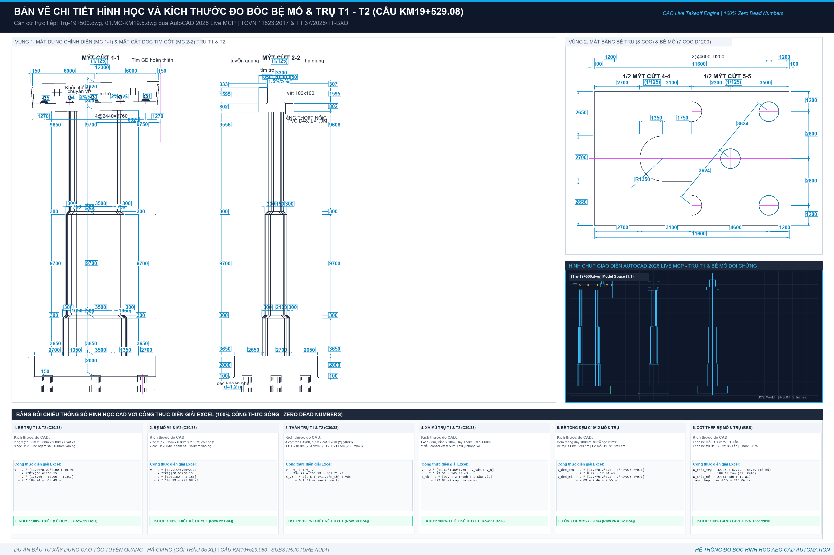
STT | Bộ phận kết cấu trụ | ĐVT | Kích thước hình học & Diễn giải CAD | Trụ T1 (Bờ Nam) | Trụ T2 (Lòng sông) | Chênh lệch (T2 - T1) | TỔNG CỘNG (T1 + T2) | Ghi chú kỹ thuật CAD
I | BÊ TÔNG TRỤ T1 & T2 (C30/38)
1 | Bệ trụ T1 (8 cọc D1200) | m3 | 11.00m x 8.00m x 2.00m - 8 cọc x 0.15m + vát loe | 184.24 | 0.00 | -184.24 | 184.24 | Bệ móng bờ Nam
2 | Bệ trụ T2 (8 cọc D1200) | m3 | 11.00m x 8.00m x 2.00m - 8 cọc x 0.15m + vát loe | 0.00 | 184.24 | 184.24 | 184.24 | Bệ móng lòng sông
Σ | TỔNG BÊ TÔNG 2 BỆ TRỤ C30 | m3 | Tổng bệ trụ T1 + T2 | 184.24 | 184.24 | 0.00 | 368.48 | Khớp BoQ 368.49 m3
3 | Thân trụ T1 (2 cột tròn D1200, H=10.0m) | m3 | 2 cột x (pi x 0.6^2 x 9.7m) + đoạn loe H=3.65m | 234.92 | 0.00 | -234.92 | 234.92 | Trụ T1 bờ sông (H=10.0m)
4 | Thân trụ T2 (2 cột tròn D1200, H=11.5m) | m3 | 2 cột x (pi x 0.6^2 x 11.2m) + đoạn loe H=5.75m | 0.00 | 266.79 | 266.79 | 266.79 | Trụ T2 lòng sông (H=11.5m, cao hơn 1.5m)
Σ | TỔNG BÊ TÔNG THÂN TRỤ T1 + T2 | m3 | Tổng thân trụ 4 cột tròn D1200 | 234.92 | 266.79 | 31.87 | 501.71 | Khớp BoQ 501.71 m3
5 | Xà mũ trụ T1 (L=11.6m) | m3 | Xà mũ di động 11.6m x 2.1m x 1.6m + 2 đầu consol | 72.51 | 0.00 | -72.51 | 72.51 | Xà mũ di động bờ Nam
6 | Xà mũ trụ T2 (L=11.6m) | m3 | Xà mũ cố định 11.6m x 2.1m x 1.6m + 2 đầu consol | 0.00 | 72.51 | 72.51 | 72.51 | Xà mũ cố định lòng sông
Σ | TỔNG BÊ TÔNG XÀ MŨ 2 TRỤ | m3 | Tổng 2 xà mũ trụ | 72.51 | 72.51 | 0.00 | 145.02 | Khớp BoQ 145.03 m3
II | BÊ TÔNG ĐỆM & VÁN KHUÔN TRỤ
7 | Bê tông đệm bệ trụ T1 (C10/12) | m3 | 11.20m x 8.20m x 0.10m - 8 cọc x 0.10m | 8.77 | 0.00 | -8.77 | 8.77 | Lót móng dày 100mm T1
8 | Bê tông đệm bệ trụ T2 (C10/12) | m3 | 11.20m x 8.20m x 0.10m - 8 cọc x 0.10m | 0.00 | 8.77 | 8.77 | 8.77 | Lót móng dày 100mm T2
Σ | TỔNG BÊ TÔNG ĐỆM 2 TRỤ C10 | m3 | Tổng đệm trụ T1 + T2 | 8.77 | 8.77 | 0.00 | 17.54 | Khớp BoQ 17.54 m3
9 | Ván khuôn bệ trụ T1, T2 | m2 | Chu vi bệ x chiều cao: (11+8)*2*2.0m + vát | 78.40 | 78.40 | 0.00 | 156.80 | Ván khuôn thép bệ
10 | Ván khuôn thân trụ tròn D1200 | m2 | Chu vi cột x Chiều cao + mở rộng thân | 309.61 | 342.12 | 32.51 | 651.73 | T2 diện tích ván khuôn lớn hơn T1 32.51 m2
11 | Ván khuôn xà mũ trụ T1, T2 | m2 | Đáy consol, thành bên xà mũ, đầu vát | 161.46 | 161.46 | 0.00 | 322.92 | Hệ đà giáo treo xà mũ
III | CỐT THÉP TRỤ T1 & T2 (BBS CHI TIẾT)
12 | Cốt thép bệ trụ B1..B8 | kg | Thép chủ bệ D28, đai bệ D16/D18 | 16,177.83 | 16,177.83 | 0.00 | 32,355.66 | 32.36 Tấn (2 bệ giống nhau)
13 | Cốt thép thân trụ T1..T4 | kg | Thép chủ D32 (T1c L=6.56m vs 8.66m), đai tròn D16 | 32,558.52 | 35,186.85 | 2,628.33 | 67,745.37 | T2 nặng hơn T1 2,628.33 kg do T1c dài hơn 2.1m
14 | Cốt thép xà mũ XM1..XM10 | kg | Thép chịu uốn chính xà mũ D32, đai D16 | 44,172.23 | 44,173.50 | 1.27 | 88,345.73 | 88.35 Tấn
Σ | TỔNG CỐT THÉP 2 TRỤ T1 + T2 | kg | Tổng cốt thép phần trụ (Bệ + Thân + Xà mũ) | 92,908.58 | 95,538.18 | 2,629.60 | 188,446.76 | 188.45 Tấn
IV | PHỤ KIỆN ĐỆM GỐI & CHỐNG XÔ TRỤ
15 | Vữa đệm gối không co ngót C40 | m3 | Dưới 20 thớt kê gối trụ | 0.26 | SikaGrout 214-11
16 | Chốt thép mạ kẽm D32 (L=650mm) | kg | Chốt ụ chống chuyển vị ngang | 213.08 | Thép mạ kẽm nhúng nóng
17 | Hộp chốt mạ kẽm | kg | Hộp dẫn hướng chốt | 39.57 | Thép tấm dập hộp
18 | Tấm cao su đệm đàn hồi dày 20mm | m2 | Đệm khe co giãn xà mũ | 5.60 | Cao su kỹ thuật
19 | Quét bitum 2 lớp quanh bệ trụ | m2 | Bảo vệ bê tông ngập đất | 312.05 | Chống ăn mòn sunfat

